상품제안서
[송월+보틀] 송월 AB프라임무지 수건+보틀 세트 | 상품코드: F20214

 |  |  | 02-412-0044 | www.easy1.co.kr
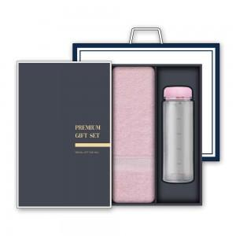

【상세/제작정보】

【인쇄/포장옵션】 | / 박스포장

【공급단가】 | 수량 | 100~
*VAT별도 | 단가 | 6,890원
 | (수건 및 보틀 색상지정 가능) | 8,710원

【상품 URL】 | https://easy1.co.kr:443/src/goods_detail.php?gdno=20214

